상품제안서
반달 팬시부채 (2컬러) | 상품코드: F00403

 |  |  |  |  |  |  | 02-412-0044 | www.easy1.co.kr
 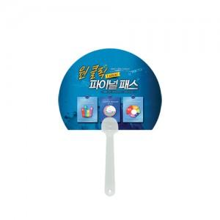

【상세/제작정보】 | 손잡이 레드색상 10원 추가됩니다.

【인쇄/포장옵션】 | 풀칼라 / 포장불가능

【공급단가】 | 수량 | 1,000~ | 3,000~ | 5,000~ | 10,000~ | 20,000~
*VAT별도 | 단가 | 240원 | 230원 | 220원 | 210원 | 210원

【상품 URL】 | https://dev.easy1.co.kr:443/src/goods_detail.php?gdno=403

